Hoja1
 | Aplicacion de IoT basado en ciberseguridad para la detección de fuga de datos en PYMES
 |  | propuesta fundamentada en problema que amerita una investigación |  | Descriptiva propositiva

CAPSTONE | Título | Metodología para el desarrollo y monitoreo de un sistema Agrícola aplicando aprendizaje automático e Internet de las cosas
 | EFECTO 1 | Perdida de cultivos y su calidad
 | EFECTO 2 | Erosión del suelo
 | PROBLEMA PRINCIPAL | Agricultores nacionales afectados por los fenómenos climatológicos
 | CAUSA TÉCNICA 1 | Deficiente aplicación de prácticas agrícolas
 | CAUSA TÉCNICA 2 | Fenómenos meteorológicos
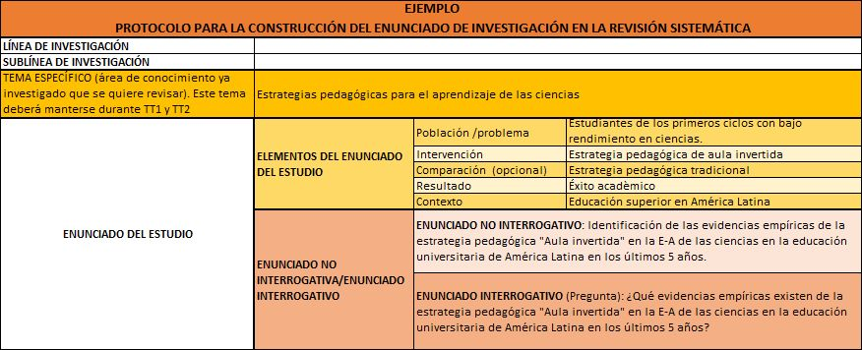

TESIS | Tema Especifico | Metodología para el desarrollo y monitoreo de un sistema Agrícola aplicando aprendizaje automático e Internet de las cosas
 | Elementos del enunciado del estudio | Población/problema: | Agricultores nacionales en zonas rurales afectados por los fenómenos climatológicos
 |  | Intervención: | Metodología de un sistema de protección de cultivo
 |  | Comparación (opcional): | Cultivo tradicional
 |  | Resultado: | Seguridad de la obtención del producto final
 |  | Contexto: | Condiciones adversas para el cultivo
 | Enunciado interrogativo | ¿Cuál es el impacto de los fenómenos climatológicos en los campos de cultivo y como afectan a los agricultores en la región norte del Perú en los últimos 3 años?

 | RESUMEN
 | En el Perú se presentan fenómenos climáticos como "el niño costero" y "la niña", sin embargo en este año 2023 se ha presentado un ciclón llamado “Yaku” que ha impactado a varios sectores del país, entre ellos tenemos al sector agrícola, que ha sido afectado por pérdidas de cultivos, erosión del suelo, entre otros; por ello el presente proyecto se enfoca en una metodología que apoye al desarrollo de un sistema con fines de lograr la protección de los cultivos minimizando los impactos negativos y apoyar a este sector con la seguridad de obtención del cultivo de buena calidad.

